Ticket promedio
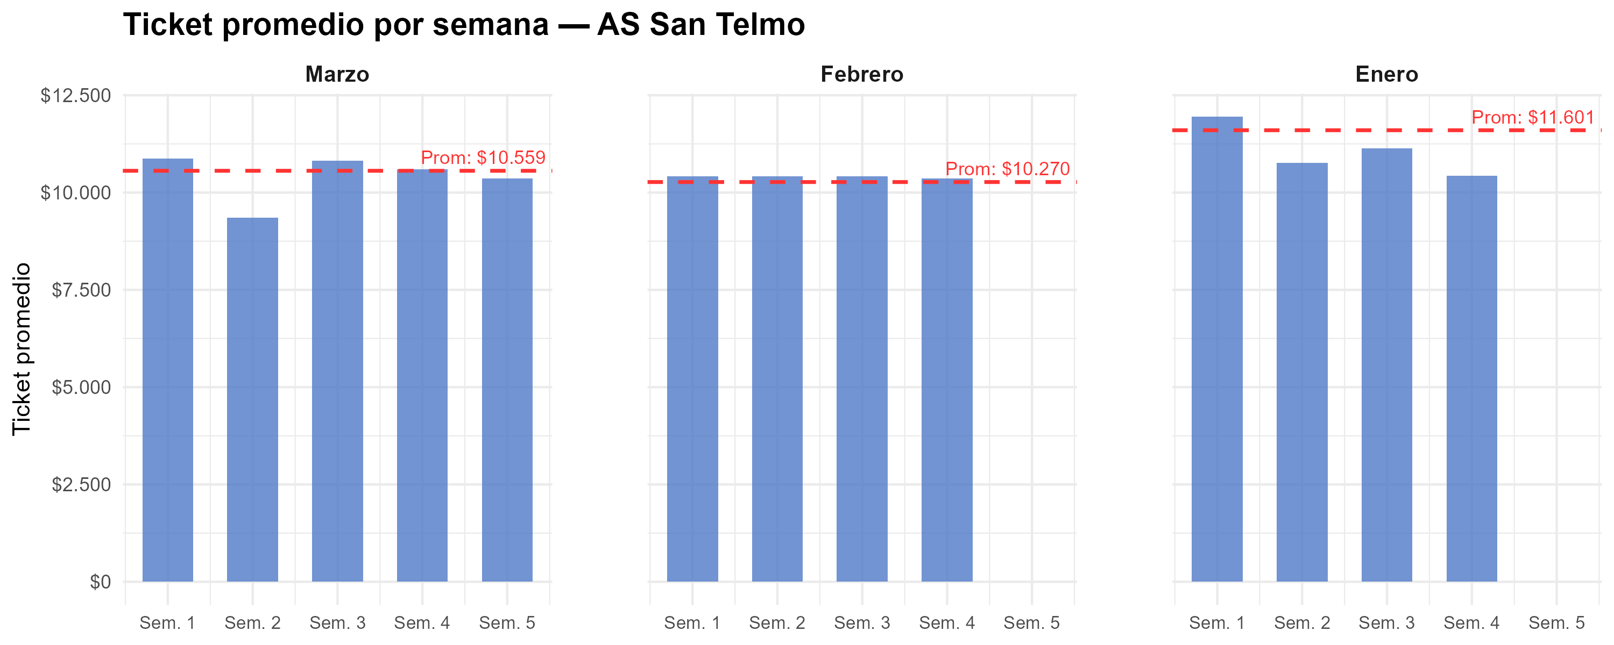
Semana | Marzo | Febrero | Enero
1 | $ 10,870 | $ 10,414 | $ 11,944
2 | $ 9,353 | $ 10,424 | $ 10,764
3 | $ 10,817 | $ 10,414 | $ 11,141
4 | $ 10,597 | $ 10,363 | $ 10,438
5 | $ 10,365
Promedio mensual | $ 10,559 | $ 10,270 | $ 11,601

Gráfico tickets x hora agrup
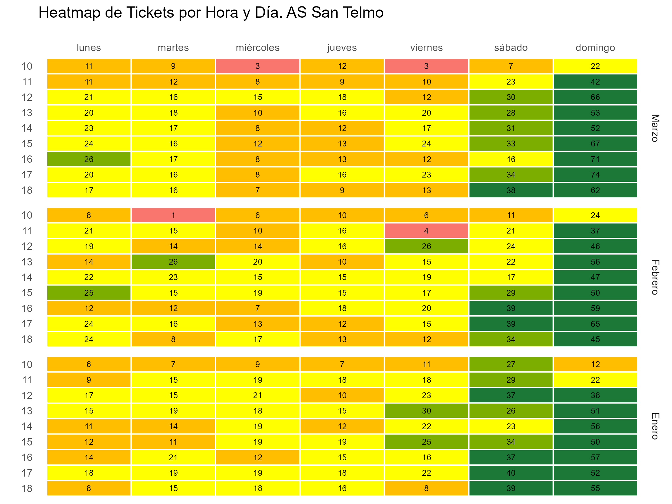

Gráfico tickets x hora y fecha
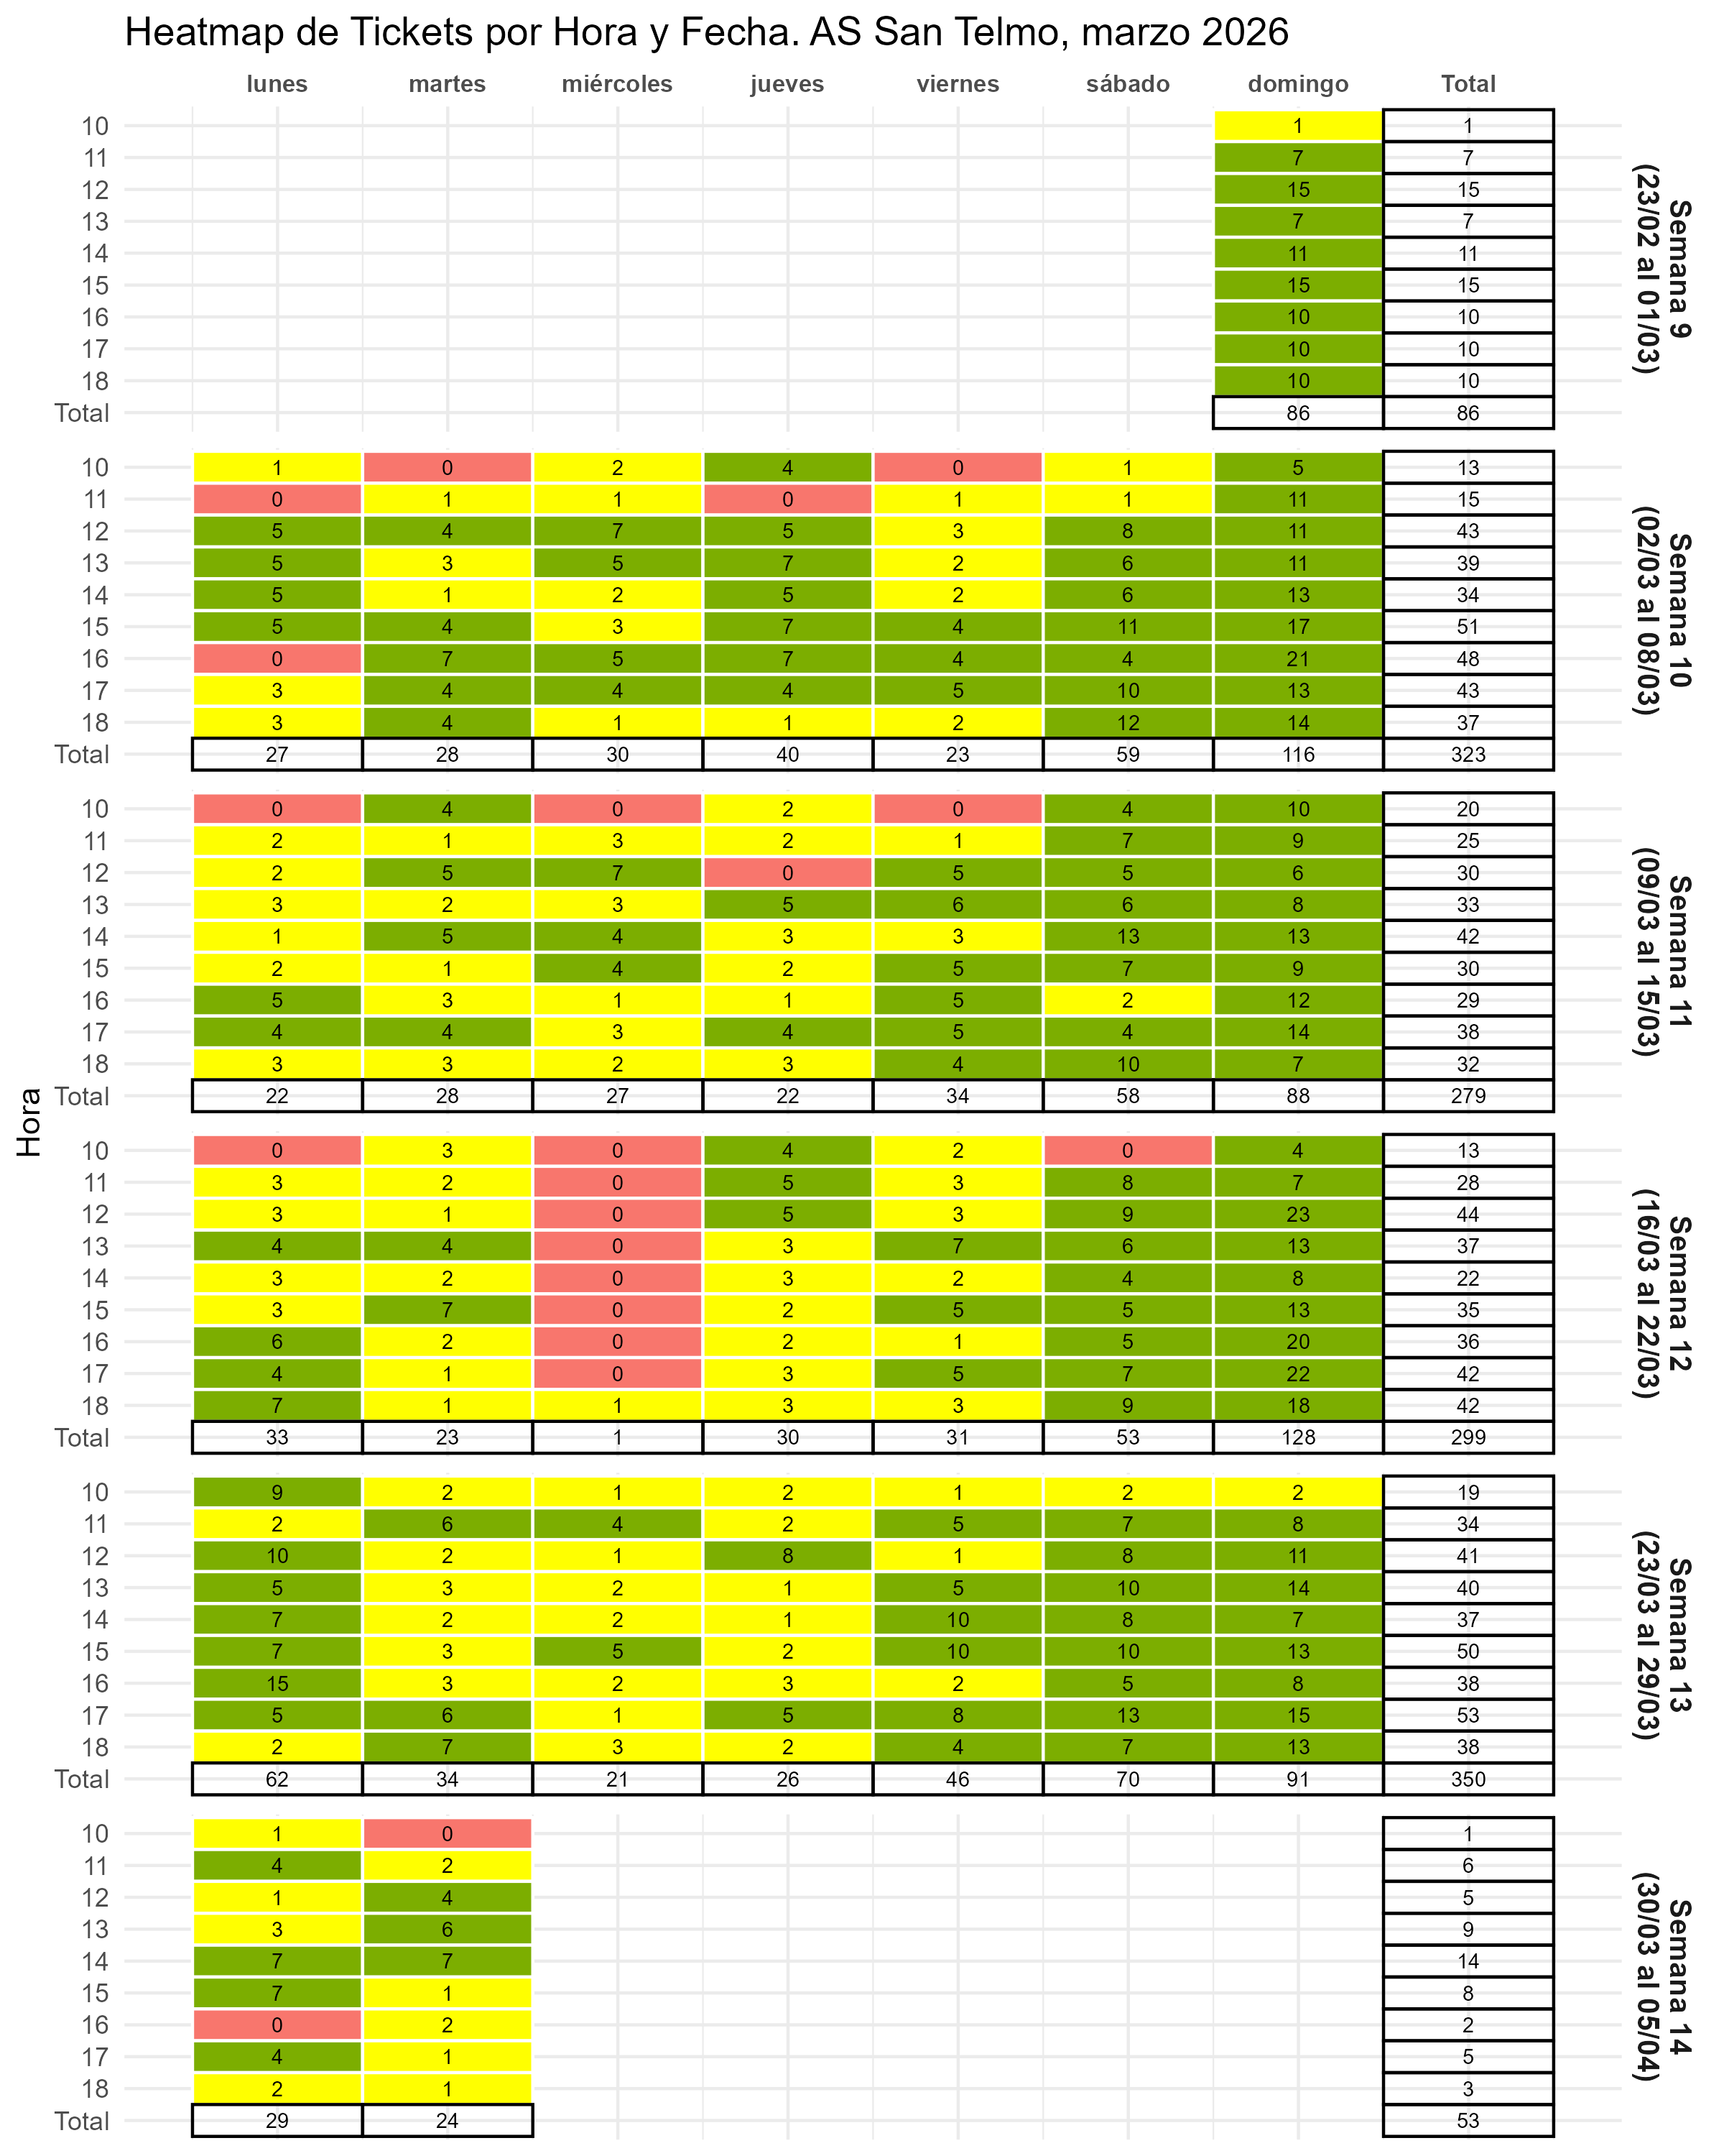

Gráfico fact por hora
